Sheet1
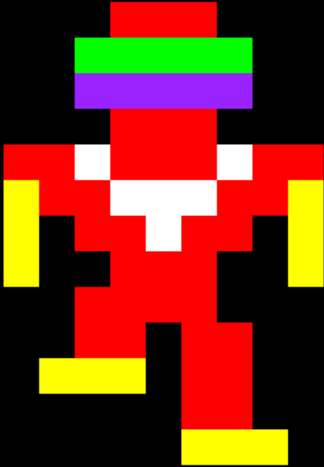
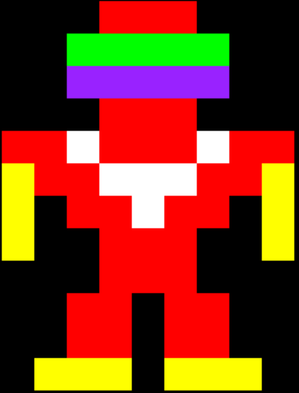
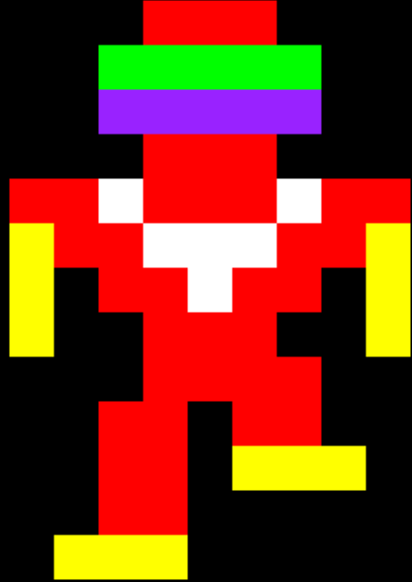
 | 0 | 1 | 2 | 3 | 4 | 5 | 6 | 7 | 8 |  |  | 0 | 1 | 2 | 3 | 4 | 5 | 6 | 7 | 8 |  |  | 0 | 1 | 2 | 3 | 4 | 5 | 6 | 7 | 8
0 | x | x | x | R | R | R | x | x | x |  | 0 | x | x | x | R | R | R | x | x | x |  | 0 | x | x | x | R | R | R | x | x | x |  | x | Black
1 | x | x | G | G | G | G | G | x | x |  | 1 | x | x | G | G | G | G | G | x | x |  | 1 | x | x | G | G | G | G | G | x | x |  | B | Blue
2 | x | x | V | V | V | V | V | x | x |  | 2 | x | x | V | V | V | V | V | x | x |  | 2 | x | x | V | V | V | V | V | x | x |  | O | Orange
3 | x | x | x | R | R | R | x | x | x |  | 3 | x | x | x | R | R | R | x | x | x |  | 3 | x | x | x | R | R | R | x | x | x |  | W | White
4 | R | R | W | R | R | R | W | R | R |  | 4 | R | R | W | R | R | R | W | R | R |  | 4 | R | R | W | R | R | R | W | R | R |  | P | Pink
5 | Y | R | R | W | W | W | R | R | Y |  | 5 | Y | R | R | W | W | W | R | R | Y |  | 5 | Y | R | R | W | W | W | R | R | Y |  | R | Red
6 | Y | x | R | R | W | R | R | x | Y |  | 6 | Y | x | R | R | W | R | R | x | Y |  | 6 | Y | x | R | R | W | R | R | x | Y |  | g | Grey
7 | Y | x | x | R | R | R | x | x | Y |  | 7 | Y | x | x | R | R | R | x | x | Y |  | 7 | Y | x | x | R | R | R | x | x | Y |  | Y | Yellow
8 | x | x | x | R | R | R | x | x | x |  | 8 | x | x | R | R | R | R | x | x | x |  | 8 | x | x | R | R | R | R | x | x | x |  | V | Violet (Purple)
9 | x | x | R | R | x | R | R | x | x |  | 9 | x | x | R | R | x | R | R | x | x |  | 9 | x | x | R | R | x | R | R | x | x |  | G | Green
10 | x | x | R | R | x | R | R | x | x |  | 10 | x | Y | Y | Y | x | R | R | x | x |  | 10 | x | x | R | R | x | Y | Y | Y | x
11 | x | Y | Y | Y | x | Y | Y | Y | x |  | 11 | x | x | x | x | x | R | R | x | x |  | 11 | x | x | R | R | x | x | x | x | x
 |  |  |  |  |  |  |  |  |  |  | 12 | x | x | x | x | x | Y | Y | Y | x |  | 12 | x | Y | Y | Y | x | x | x | x | x
 |  |  |  |  |  |  |  |  |  | grunt1 |  |  |  |  |  |  |  |  |  |  | grunt2 |  |  |  |  |  |  |  |  |  |  | grunt3

